Sheet1
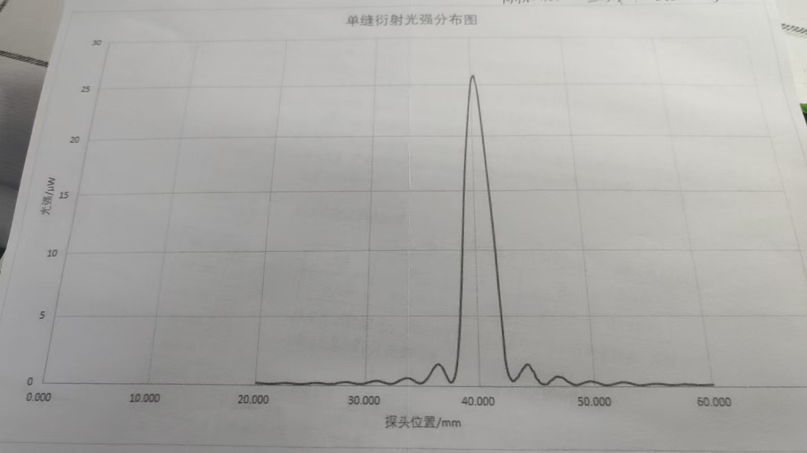
 | 0.00 | 0.10 | 0.20 | 0.30 | 0.40 | 0.50 | 0.60 | 0.70 | 0.80 | 0.90
20.00 | 0.16 | 0.16 | 0.14 | 0.14 | 0.14 | 0.13 | 0.13 | 0.13 | 0.12 | 0.11
21.00 | 0.21 | 0.11 | 0.10 | 0.10 | 0.10 | 0.11 | 0.11 | 0.12 | 0.12 | 0.13
22.00 | 0.13 | 0.14 | 0.15 | 0.15 | 0.16 | 0.16 | 0.17 | 0.17 | 0.17 | 0.17
23.00 | 0.16 | 0.16 | 0.16 | 0.15 | 0.14 | 0.13 | 0.13 | 0.12 | 0.11 | 0.11
24.00 | 0.10 | 0.10 | 0.11 | 0.11 | 0.12 | 0.12 | 0.13 | 0.14 | 0.15 | 0.16
25.00 | 0.17 | 0.18 | 0.19 | 0.20 | 0.20 | 0.20 | 0.20 | 0.19 | 0.19 | 0.18
26.00 | 0.17 | 0.16 | 0.15 | 0.14 | 0.13 | 0.13 | 0.12 | 0.12 | 0.12 | 0.12
27.00 | 0.13 | 0.13 | 0.14 | 0.15 | 0.17 | 0.19 | 0.20 | 0.21 | 0.22 | 0.23
28.00 | 0.24 | 0.24 | 0.25 | 0.24 | 0.24 | 0.23 | 0.21 | 0.20 | 0.18 | 0.17
29.00 | 0.16 | 0.13 | 0.13 | 0.12 | 0.12 | 0.12 | 0.13 | 0.13 | 0.14 | 0.16
30.00 | 0.19 | 0.21 | 0.23 | 0.25 | 0.27 | 0.30 | 0.32 | 0.33 | 0.34 | 0.34
31.00 | 0.35 | 0.34 | 0.32 | 0.30 | 0.27 | 0.25 | 0.22 | 0.20 | 0.18 | 0.16
32.00 | 0.15 | 0.14 | 0.15 | 0.16 | 0.17 | 0.20 | 0.23 | 0.27 | 0.31 | 0.35
33.00 | 0.39 | 0.43 | 0.47 | 0.50 | 0.53 | 0.54 | 0.55 | 0.55 | 0.54 | 0.52
34.00 | 0.48 | 0.43 | 0.39 | 0.34 | 0.28 | 0.25 | 0.22 | 0.20 | 0.19 | 0.20
35.00 | 0.22 | 0.27 | 0.34 | 0.42 | 0.53 | 0.64 | 0.78 | 0.89 | 1.03 | 1.15
36.00 | 1.28 | 1.38 | 1.48 | 1.52 | 1.53 | 1.50 | 1.44 | 1.34 | 1.22 | 1.06
37.00 | 0.87 | 0.71 | 0.54 | 0.38 | 0.30 | 0.26 | 0.30 | 0.42 | 0.61 | 0.91
38.00 | 1.33 | 1.90 | 2.09 | 3.57 | 4.70 | 6.10 | 7.59 | 9.35 | 11.03 | 12.76
39.00 | 14.45 | 16.03 | 17.46 | 18.73 | 19.90 | 20.90 | 21.90 | 22.90 | 23.80 | 24.60
40.00 | 25.30 | 25.70 | 25.90 | 26.00 | 25.60 | 25.20 | 24.60 | 23.90 | 22.80 | 21.60
41.00 | 20.50 | 19.18 | 18.56 | 16.71 | 15.53 | 14.32 | 13.06 | 11.64 | 10.03 | 8.17
42.00 | 6.48 | 4.01 | 3.52 | 1.93 | 1.30 | 0.92 | 0.69 | 0.53 | 0.43 | 0.38
43.00 | 0.41 | 0.46 | 0.58 | 0.62 | 0.77 | 0.87 | 0.99 | 1.12 | 1.24 | 1.33
44.00 | 1.41 | 1.52 | 1.54 | 1.52 | 1.45 | 1.30 | 1.12 | 1.05 | 0.90 | 0.64
45.00 | 0.52 | 0.49 | 0.30 | 0.23 | 0.20 | 0.18 | 0.15 | 0.15 | 0.16 | 0.20
46.00 | 0.26 | 0.75 | 0.42 | 0.47 | 0.52 | 0.60 | 0.66 | 0.70 | 0.70 | 0.67
47.00 | 0.65 | 0.64 | 0.63 | 0.57 | 0.50 | 0.43 | 0.37 | 0.32 | 0.28 | 0.23
48.00 | 0.19 | 0.15 | 0.13 | 0.12 | 0.12 | 0.13 | 0.14 | 0.17 | 0.20 | 0.23
49.00 | 0.26 | 0.29 | 0.30 | 0.33 | 0.34 | 0.36 | 0.36 | 0.36 | 0.34 | 0.33
50.00 | 0.31 | 0.30 | 0.28 | 0.25 | 0.21 | 0.18 | 0.16 | 0.13 | 0.12 | 0.10
51.00 | 0.11 | 0.11 | 0.12 | 0.13 | 0.14 | 0.17 | 0.18 | 0.21 | 0.22 | 0.24
52.00 | 0.26 | 0.28 | 0.30 | 0.30 | 0.31 | 0.30 | 0.29 | 0.20 | 0.27 | 0.25
53.00 | 0.23 | 0.21 | 0.19 | 0.17 | 0.15 | 0.13 | 0.12 | 0.11 | 0.10 | 0.10
54.00 | 0.10 | 0.11 | 0.12 | 0.13 | 0.14 | 0.15 | 0.16 | 0.17 | 0.18 | 0.19
55.00 | 0.20 | 0.20 | 0.21 | 0.20 | 0.20 | 0.19 | 0.18 | 0.18 | 0.17 | 0.16
56.00 | 0.15 | 0.14 | 0.13 | 0.12 | 0.12 | 0.11 | 0.11 | 0.12 | 0.12 | 0.12
57.00 | 0.13 | 0.13 | 0.14 | 0.14 | 0.15 | 0.16 | 0.16 | 0.16 | 0.16 | 0.15
58.00 | 0.15 | 0.15 | 0.14 | 0.14 | 0.13 | 0.12 | 0.11 | 0.11 | 0.11 | 0.11
59.00 | 0.11 | 0.11 | 0.12 | 0.12 | 0.12 | 0.12 | 0.13 | 0.14 | 0.14 | 0.15
60.00 | 0.15 | ——— |  |  |  | ——— | ——— | ——— | ———

